CollectiveAccess
Image | Object | Description | Date
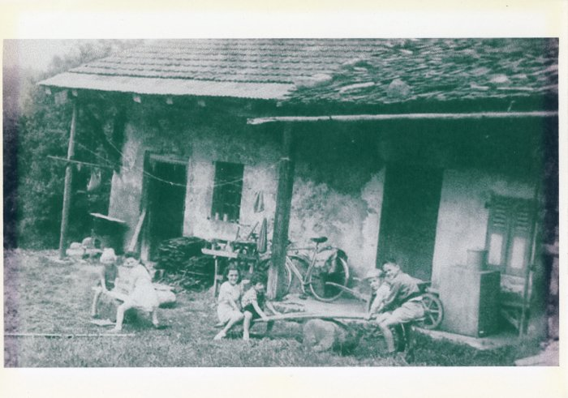 | Maison Pierre Deffayet à Lavoisière (8-001) | Enfants jouent devant la maison De Pierre Deffayet Année 1955 à Lavoisière
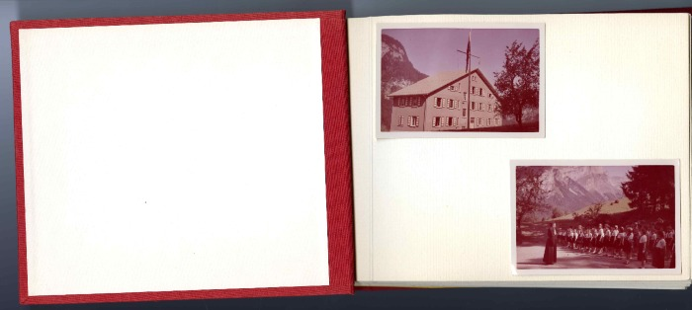 | Photos souvenirs de "Vaillance et Sourire" des années 1950 (36-001) | Photos souvenirs de "Vaillance et Sourire" des années 1950 Album photo de la colonie de Vacances à Salvagny
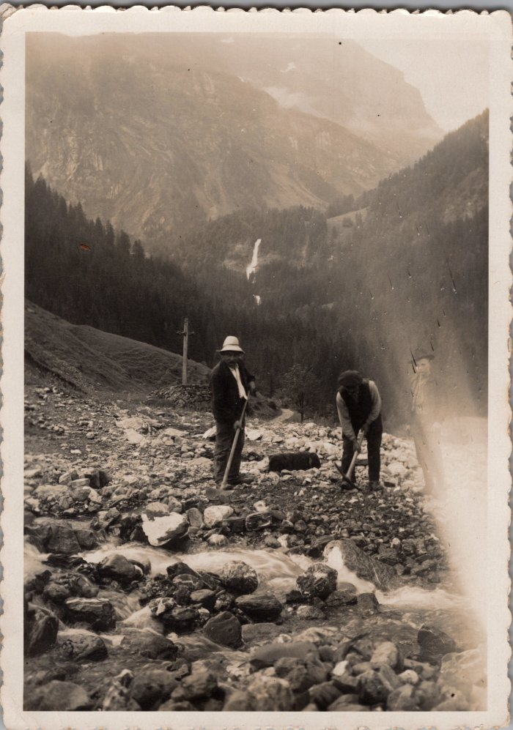
 | Photo au fond de Salvagny, pierre de la cuttaz (23-021) | Photo au fond de Salvagny, pierre de la cuttaz
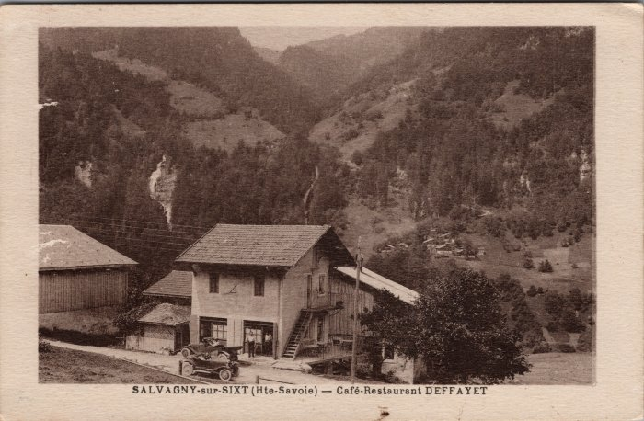 | Carte postale à Salvagny - Café Restaurant DEFFAYET (23-017) | Carte postale à Salvagny - Café Restaurant DEFFAYET
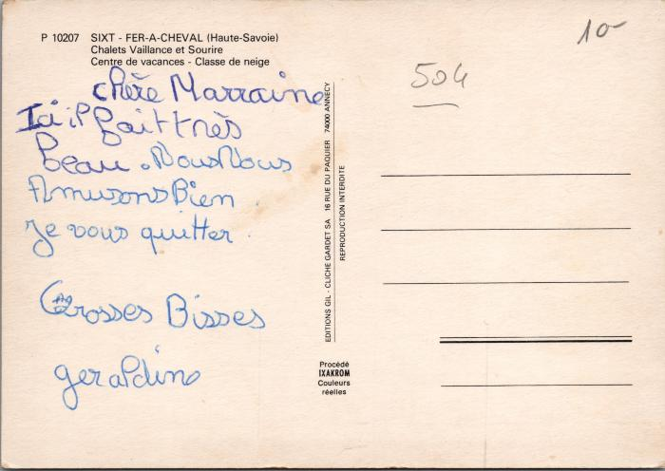 | La colonie "Vaillance et Sourire" à Salvagny (2-3500) | La colonie "Vaillance et Sourire" à Salvagny
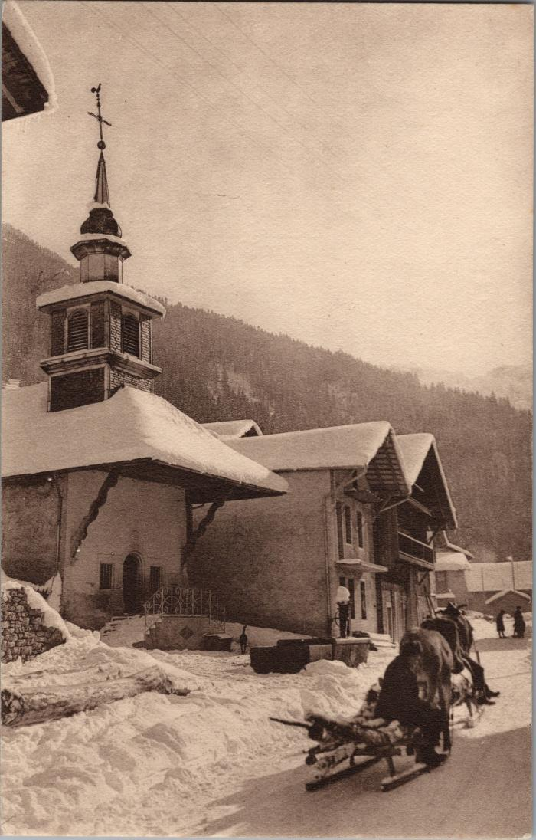
 | Coupe de bois sur la luge tirée par le cheval devant la chapelle de Salvagny (2-3322) | Coupe de bois sur la luge tirée par le cheval devant la chapelle de Salvagny
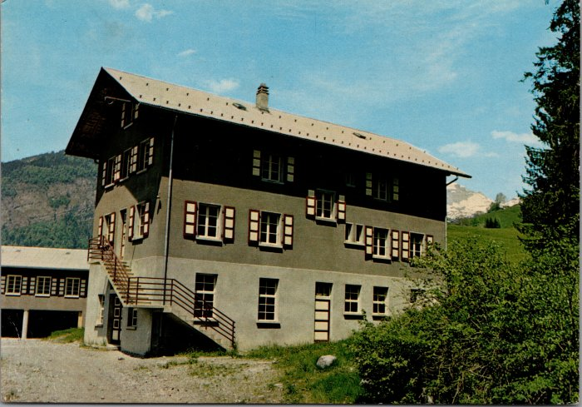 | Cartes postales de la Colonie "Vaillance & Sourire" à Salvagny (2-3142) | Cartes postales de la Colonie "Vaillance & Sourire" à Salvagny

